Hoja1
FICHA DE EVALUACIÓN |  |  |  |  |  |  |  | ROL
INMUEBLE DE CONSERVACIÓN HISTÓRICA |  |  |  |  |  |  |  | S/I

1. IDENTIFICACIÓN
REGIÓN |  |  |  | COMUNA |  |  | CALLE |  |  | NÚMERO
XIII Región Metropolitana |  |  |  | Cerrillos |  |  | El Mirador |  |  | 1550

ID PLANO |  |  |  | DENOMINACIÓN |  |  | AUTOR
 |  |  |  | Parroquia Divino Maestro |  |  | S/I

2. PLANO DE UBICACIÓN |  |  |  |  |  | 3. FOTO DEL EDIFICIO
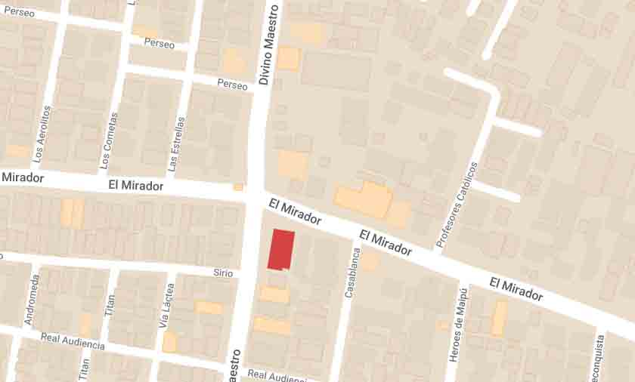 |  |  |  |  |  | 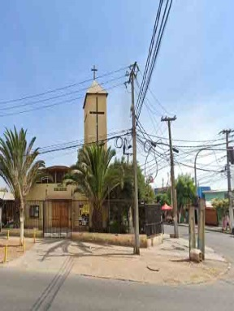

4. RESEÑA DE VALORES Y ATRIBUTOS PATRIMONIALES
4.1. VALOR URBANISTICO
La altura de su campanario es de las mayores alturas presentes del barrio, por lo tanto se distingue y sobresale dentro del paisaje urbano.

4.2. VALOR ARQUITECTONICO
Su diseño incluye un gran cuerpo alargado con una construcción simulando una bóveda con arcos de medio punto. Al costado de esta construcción, se encuentra un campanario.

4.3. VALOR HISTÓRICO
No se conoce su año de construcción, ni se aprecia una antigüedad significativa.

4.4. VALOR ECONÓMICO
El edificio se encuentra en regular estado de conservación,al igual que su entrono inmediato. A pesar de aquello, se ubica en una intersección relevante a nivel comunal, donde se encuentran barrios.

4.5. VALOR SOCIAL
El edificio es de carácter culto y cultura, valorado por su comunidad.

5. EVALUACIÓN
VALOR |  | ATRIBUTOS |  |  | PUNTOS |  |  |  | CALIFICACIÓN
 |  | A | B | C |  |  |  |  | INSERTO EN ZCH
URBANO |  | 1.00 | 0.00 | 0.00 | 1.00 |  |  |  | SI | NO | █
ARQUITECTÓNICO |  | 1.00 | 0.00 | 1.00 | 2.00
HISTÓRICO |  | 0.00 | 0.00 | - | 0.00
ECONÓMICO |  | 1.00 | 1.00 | - | 2.00
SOCIAL |  | 1.00 | - | - | 1.00
PUNTAJE TOTAL |  |  |  |  | 6.00

6. REFERENCIAS BIBLIOGRÁFICAS
Foto del edificio: Google Street View
Plano de ubicación: Elaboración propia en base a Mymaps de Google.

 |  |  | TABLA VALORES DE ATRIBUTOS
VALOR | ATRIBUTO |  |  | CONCEPTO |  |  |  |  |  |  | PTOS.
URBANO | A: Imagen |  |  | Se destaca por su aporte a la estructura o paisaje urbano |  |  |  |  |  |  |  | 0
 |  |  |  | Contribuye a la estructura o paisaje urbano |  |  |  |  |  |  |  | 1
 |  |  |  | No aporta a la estructura o imagen urbana |  |  |  |  |  |  |  | 0
 | B: Conjunto |  |  | Articula y es determinante en un conjunto o zona de valor patrimonial |  |  |  |  |  |  |  | 0
 |  |  |  | Forma parte de un conjunto o zona de valor patrimonial |  |  |  |  |  |  |  | 0
 |  |  |  | No forma parte de un conjunto o zona de valor patrimonial |  |  |  |  |  |  |  | 0
 | C: Entorno patrimonial |  |  | Está próximo a un elemento protegido o espacio público por valor patrimonial |  |  |  |  |  |  |  | 0
 |  |  |  | Está próximo a un elemento de valor patrimonial |  |  |  |  |  |  |  | 0
 |  |  |  | No está próximo a elementos de valor |  |  |  |  |  |  |  | 0
ARQUITECTÓNICO | A: Representatividad |  |  | Es un referente o es pionero de un estilo o tipología, o de un autor reconocido |  |  |  |  |  |  |  | 0
 |  |  |  | Es característico de un estilo o tipología |  |  |  |  |  |  |  | 1
 |  |  |  | No es característico de un estilo o tipología |  |  |  |  |  |  |  | 0
 | B: Singularidad |  |  | Es un elemento único en su estilo o tipología |  |  |  |  |  |  |  | 0
 |  |  |  | Es un ejemplo escaso de un estilo o tipología |  |  |  |  |  |  |  | 0
 |  |  |  | No es singular |  |  |  |  |  |  |  | 0
 | C: Morfología |  |  | Es un elemento de gran calidad estética y arquitectónica |  |  |  |  |  |  |  | 0
 |  |  |  | Es un elemento de calidad estética y arquitectónica |  |  |  |  |  |  |  | 1
 |  |  |  | No es un elemento de calidad estética y arquitectónica |  |  |  |  |  |  |  | 0
HISTÓRICO | A: Relevancia |  |  | Está declarado Monumento Histórico ó Zona Típica |  |  |  |  |  |  |  | 0
 |  |  |  | Está protegido por un Instrumento de Planificación Territorial |  |  |  |  |  |  |  | 0
 |  |  |  | No tiene protección legal |  |  |  |  |  |  |  | 0
 | B: Protección Legal |  |  | Se encuentra inserto en una Zona Típica |  |  |  |  |  |  |  | 0
 |  |  |  | Se encuentra inserto en una Zona de Conservación Histórica |  |  |  |  |  |  |  | 0
 |  |  |  | No se localiza en una Zona patrimonial con protección oficial |  |  |  |  |  |  |  | 0
 | C: Registrado por especialistas |  |  | Inmueble que por la calidad relevante de su tipología y/o sistema constructivo, está publicado (libros, revistas, entre otros), o puede contribuir a generar estudios o investigaciones |  |  |  |  |  |  |  | 0
 |  |  |  | Inmueble que al presentar alguna característica formal significativa, puede contribuir a generar estudios o investigaciones. |  |  |  |  |  |  |  | 0
 |  |  |  | Conjunto que no presenta interes alguno para su estudio |  |  |  |  |  |  |  | 0
ECONÓMICO | A: Impacto del Inmueble en el entorno |  |  | Inmueble que independiente de su estado de conservación, genera un alto impacto positivo en su entorno inmediato, el cual puede propiciar acciones para su recuperación o revitalización |  |  |  |  |  |  |  | 0
 |  |  |  | Inmueble que independiente de su estado de conservación, genera un impacto positivo en su entorno inmediato |  |  |  |  |  |  |  | 1
 |  |  |  | No genera impacto positivo en su entorno |  |  |  |  |  |  |  | 0
 | B: Estado de conservación del entorno |  |  | Las construcciones que se encuentran en su entorno inmediato estan en buen estado de conservación, y pueden contribuir a potenciar el valor patrimonial del Inmueble |  |  |  |  |  |  |  | 0
 |  |  |  | Las construcciones que se encuentran en su entorno inmediato, independiente de su estado de conservación, susceptibles a procesos de recuperación rentable |  |  |  |  |  |  |  | 1
 |  |  |  | Las construcciones que se encuentran en su entorno inmediato, presentan un gran deterioro y su recuperación no es rentable |  |  |  |  |  |  |  | 0
SOCIAL | A: Reconocimiento de la comunidad |  |  | Es identificado y valorado como patrimonio importante por la comunidad |  |  |  |  |  |  |  | 0
 |  |  |  | Es mencionado como patrimonio por la comunidad |  |  |  |  |  |  |  | 1
 |  |  |  | No es mencionado por la comunidad |  |  |  |  |  |  |  | 0

Fuente: estudio MINVU-SURPLAN, 2005

